加盟店用製品案内チラシ
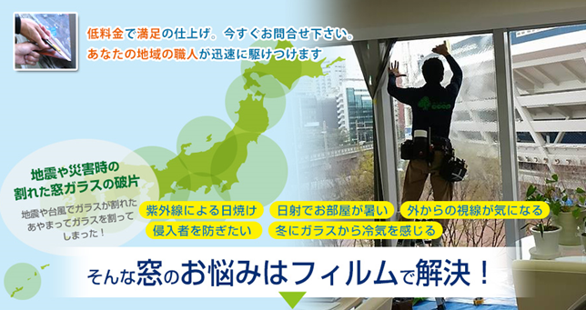

★全メーカー取り揃えあり。窓ガラスのことなら弊社にお任せ！建築用ガラスフィルム専門店

施工価格
■飛散防止UVカットフィルム
定価10,000円/㎡（材料込）
■遮熱フィルム
定価12,000円/㎡（材料込）
■各種取り揃えております。
■御見積りは無料。地域最安値で安心の施工。価格ご相談下さい。

中間マージンが発生しないのでトータルの費用を抑える事ができます

お問合せ窓口
住所：北九州市小倉南区上吉田5丁目17-８

ECOP施工販売店
エコップ
TEL:093-555-6446 FAX:093-555-8149
窓ガラスフィルム施工専門
溝正商会 担当：溝正 遼

加盟店用セールチラシ
フィルム施工
30％OFFキャンペーン

★全メーカー取り揃えあり。
ガラスフィルムのことなら弊社にお任せ！
地域密着の施工店なので安心です。

大特価セール実施中
飛散防止・UVカットフィルムその他
30％OFF!! 7,000円/㎡～
リビング1室：作業費込18,000円～

少しでもご興味がある方は、どんな些細なことでも結構です。お気軽にお問合せ下さい。ご予約の方はお早目のお申し込みをお願い致します。（早期予約割引あり）お電話は平日9：00～18：00まで。FAX・メールの場合は翌営業日でのご対応となります。
FAXでのお申し込みは、必要事項を下記にご記入して頂き、この用紙をFAXして下さい。
お名前 | TEL
 | FAX
ご住所 | ご要望

■お問い合わせ先

エコップ
ECOP施工販売店
窓ガラスフィルム施工専門

